微生信示例205

city | latitude | longitude | pie_data1 | pie_data2 | pie_data3 | pie_data4 | pie_data5 | pie_data6 | 微生信，您身边的数据分析，可视化专家
Beijing | 39.90733345 | 116.3912441 | 1 | 1 | 1 | 1 | 1 | 1 | https://www.bioinformatics.com.cn/plot_basic_china_map_with_pie_scatter_points_plot_205
Chongqing | 29.54460611 | 106.530635 | 2 | 2 | 2 | 2 | 2 | 2
Shanghai | 31.24916171 | 121.4878995 | 1 | 1 | 3 | 1 | 3 | 3
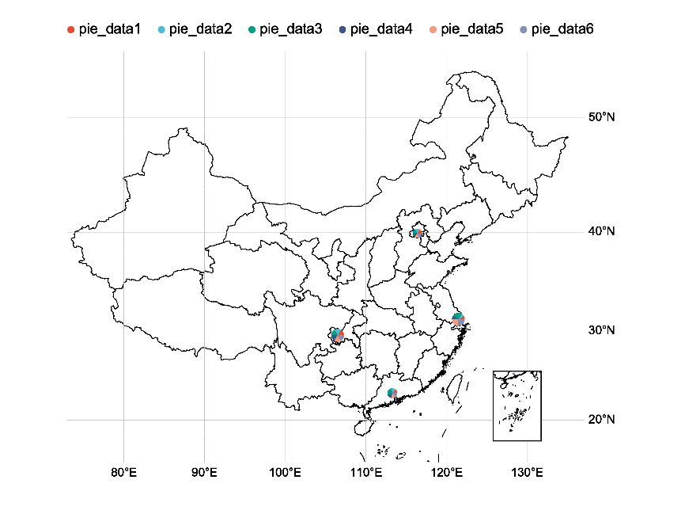
Guangzhou | 23.1200491 | 113.3076497 | 1 | 1 | 2 | 1 | 1 | 1

 |  |  |  |  |  |  |  |  | 注：

 |  |  |  |  |  |  |  |  | 使用问题，或数据分析合作意向
 |  |  |  |  |  |  |  |  | 请微信扫码联系我们

